CollectiveAccess
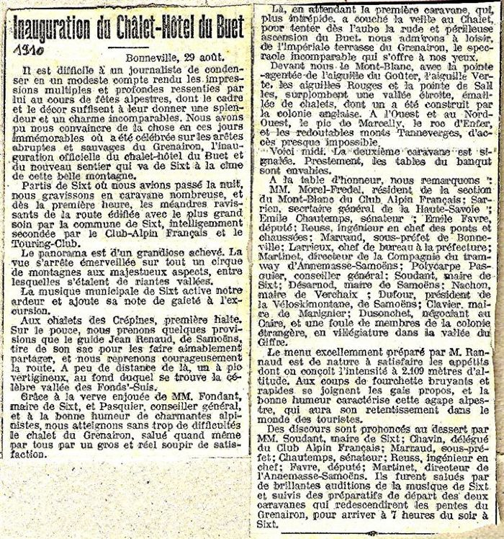
Image | Object | Description | Date
 | Inauguration du Chalet-hotel du Buet (Grenairon) - 1910 (51-022) | Inauguration du Chalet-hotel du Buet (Grenairon) - 1910

